상품제안서
마이보틀 극세사파우치 컬러메탈 트라이탄 500ml | 상품코드: S12278

 |  |  |  |  |  |  | 02-713-8555 | www.synergygift.co.kr
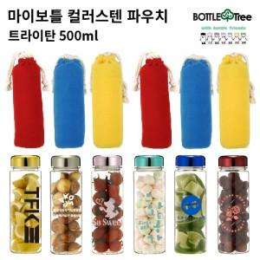

【상세/제작정보】 | <p><span style="font-size: 14pt;">* 택배비 별도 상품입니다.&nbsp;</span>&nbsp;</p>

【인쇄/포장옵션】 | 실크 / 포장지포장

【공급단가】 | 수량 | 100~ | 300~ | 500~ | 1,000~ | 3,000~
*VAT별도 | 단가 | 4,160원 | 4,090원 | 4,000원 | 3,840원 | 3,680원

【상품 URL】 | https://www.synergygift.co.kr:443/src/goods_detail.php?gdno=19876

